Chi tiết địa chất
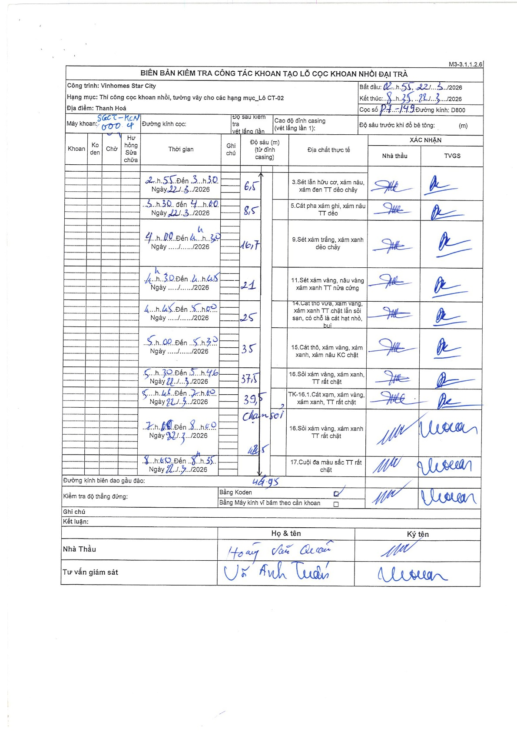
Dự án | Star City Thanh Hóa
Hạng mục | Thi công cọc khoan nhồi, tường vây cho các hạng mục_Lô CT-02
Tên bộ phận | Lô CT-02
Số hiệu cọc | P7-149
Tên Máy khoan | SGCT-KCN0004
Đường kính | D800
Bắt đầu thi công | 02:55 22/03/2026
Kết thúc thi công | 08:35 22/03/2026

Địa chất TT | Đường kính | Mô tả lớp thiết kế | Từ (h) | Đến (h) | Cao độ từ | Cao độ đến | T.Gian (h) | Dài (m) | V (m/h) | Ghi chú
1 | D800 | Sét lẫn hữu cơ, xám nâu, xám đen TT dẻo chảy | 02:55 22/03/2026 | 03:30 22/03/2026 | 0 | -6.5 | 0.58 | 6.5 | 11.14
2 | D800 | Cát pha xám ghi, xám nâu TT dẻo | 03:30 22/03/2026 | 04:00 22/03/2026 | -6.5 | -8.5 | 0.5 | 2 | 4
3 | D800 | Sét xám trắng, xám xanh dẻo chảy | 04:00 22/03/2026 | 04:30 22/03/2026 | -8.5 | -16.7 | 0.5 | 8.2 | 16.4
4 | D800 | Sét xám vàng, nâu vàng xám xanh TT nửa cứng | 04:30 22/03/2026 | 04:45 22/03/2026 | -16.7 | -21 | 0.25 | 4.3 | 17.2
5 | D800 | Cát thô vừa, xám vàng, xám xanh TT chặt lẫn sỏi sạn, có chỗ là cát hạt nhỏ, bụi | 04:45 22/03/2026 | 05:00 22/03/2026 | -21 | -25 | 0.25 | 4 | 16
6 | D800 | Cát thô, xám vàng, xám xanh, xám nâu KC chặt | 05:00 22/03/2026 | 05:30 22/03/2026 | -25 | -35 | 0.5 | 10 | 20
7 | D800 | Sỏi xám vàng, xám xanh, TT rất chặt | 05:30 22/03/2026 | 05:46 22/03/2026 | -35 | -37.5 | 0.27 | 2.5 | 9.38
8 | D800 | TK-16.1: Cát xạm, xám vàng, xám xanh, TT rất chặt | 05:46 22/03/2026 | 07:00 22/03/2026 | -37.5 | -39.5 | 1.23 | 2 | 1.62
9 | D800 | Sỏi xám vàng, xám xanh TT rất chặt | 07:00 22/03/2026 | 08:00 22/03/2026 | -39.5 | -42.5 | 1 | 3 | 3 | Chạm sỏi
10 | D800 | Cuội đa màu sắc TT rất chặt | 08:00 22/03/2026 | 08:35 22/03/2026 | -42.5 | -46.95 | 0.58 | 4.45 | 7.63

ẢNH BIÊN BẢN GỐC

